Tuần 22
CÔNG TY TNHH THỰC PHẨM MẠNH YẾN |  |  |  | CỘNG HÒA XÃ HỘI CHỦ NGHĨA VIỆT NAM
Đ/c: 91 Yết Kiêu - P.Tân Hưng - TP Hải Phòng |  |  |  | Độc lập - Tự do - Hạnh phúc
SĐT: 0374.116.906 - Ms Yến
THỰC ĐƠN BÁN TRÚ NĂM HỌC 2025 - 2026
Tuần 23 (từ ngày 09/02/2026 đến ngày 13/02/2026)
Thứ/ngày | STT | Món ăn | Diễn giải | Định lượng(gr) | Đơn giá | Thành Tiền | Chi phí phụ |  | TỔNG
Thứ 2/09-02/2026 | 1 | Thịt băm rang | Thịt sấn mông vai | 64 | 125,000 | 8,000 | Chất đốt | 1,000
 | 2 | Trứng xào | Trứng vịt | 40 | 62,000 | 2,480 | Nhân công | 2,000
 | 3 | Canh bí xanh nấu thịt | Bí xanh | 50 | 17,000 | 850 | Thuế | 1,482
 |  |  | Thịt nạc xay | 5 | 125,000 | 625 | Khấu hao | 300
 | 4 | Cơm trắng | Gạo tẻ | 110 | 19,000 | 2,090
 | 5 |  | Rau thơm | 4.95 | 35,000 | 173
 | 6 |  | Gia vị các loại | 10 | 100,000 | 1,000
 |  | Tổng |  |  |  | 15,218 |  | 4,782 | 20,000
Thứ/ngày | STT | Món ăn | Diễn giải | Định lượng(gr) | Đơn giá | Thành Tiền | Chi phí phụ |  | TỔNG
Thứ 3/10-02/2026 | 1 | Tôm chiên | Tôm biển | 42 | 200,000 | 8,400 | Chất đốt | 1,000
 | 2 | Lạc chao | Lạc chao | 30 | 70,000 | 2,100 | Nhân công | 2,000
 | 3 | Canh cải nấu cà ra | Cải ngọt | 32 | 17,000 | 544 | Thuế | 1,482
 |  |  | Cà ra | 6 | 160,000 | 960 | Khấu hao | 300
 | 4 | Cơm trắng | Gạo tẻ | 110 | 19,000 | 2,090
 | 5 |  | Rau thơm | 3.55 | 35,000 | 124
 | 6 |  | Gia vị các loại | 10 | 100,000 | 1,000
 |  | Tổng |  |  |  | 15,218 |  | 4,782 | 20,000
Thứ/ngày | STT | Món ăn | Diễn giải | Định lượng(gr) | Đơn giá | Thành Tiền | Chi phí phụ |  | TỔNG
Thứ 4/11-02/2026 | 1 | Thịt kho củ cải | Thịt sấn mông vai | 55 | 125,000 | 6,875 | Chất đốt | 1,000
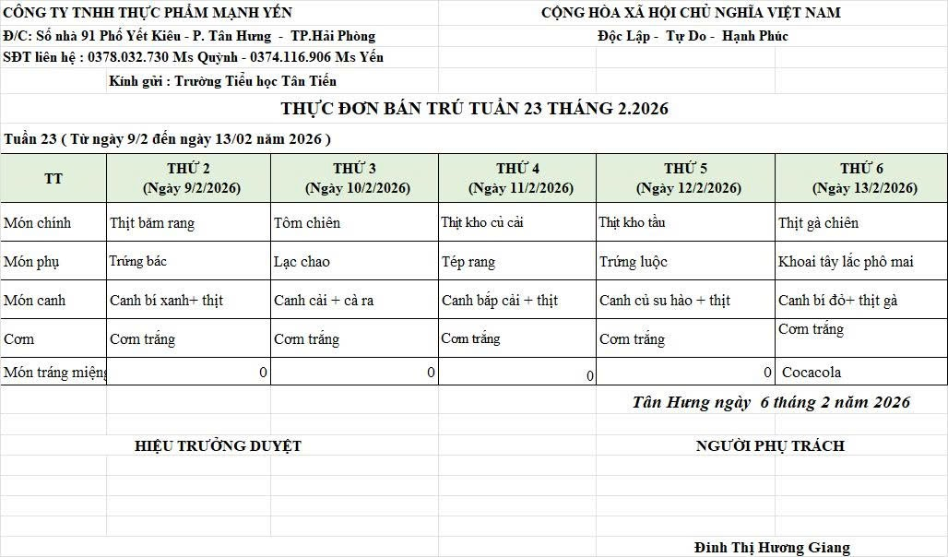
 |  |  | Củ cải | 50 | 17,000 | 850 | Nhân công | 2,000
 | 2 | Tép chiên | Tép đồng | 20 | 155,000 | 3,100 | Thuế | 1,482
 | 3 | Canh bắp cải nấu thịt | Bắp cải | 32 | 17,000 | 544 | Khấu hao | 300
 |  |  | Thịt nạc xay | 5 | 125,000 | 625
 | 4 | Cơm trắng | Gạo tẻ | 110 | 19,000 | 2,090
 | 5 |  | Rau thơm | 3.82 | 35,000 | 134
 | 6 |  | Gia vị các loại | 10 | 100,000 | 1,000
 |  | Tổng |  |  |  | 15,218 |  | 4,782 | 20,000
Thứ/ngày | STT | Món ăn | Diễn giải | Định lượng(gr) | Đơn giá | Thành Tiền | Chi phí phụ |  | TỔNG
Thứ 5/12-02/2026 | 1 | Thịt kho tầu | Thịt kho tầu | 65 | 125,000 | 8,125 | Chất đốt | 1,000
 | 2 | Trứng luộc | Trứng vịt luộc | 35 | 62,000 | 2,170 | Nhân công | 2,000
 | 3 | Canh su hào nấu thịt | Su hào | 56 | 17,000 | 952 | Thuế | 1,482
 |  |  | Thịt nạc xay | 6 | 125,000 | 750 | Khấu hao | 300
 | 4 | Cơm trắng | Gạo tẻ | 110 | 19,000 | 2,090
 | 5 |  | Rau thơm | 3.75 | 35,000 | 131
 | 6 |  | Gia vị các loại | 10 | 100,000 | 1,000
 |  | Tổng |  |  |  | 15,218 |  | 4,782 | 20,000
Thứ/ngày | STT | Món ăn | Diễn giải | Định lượng(gr) | Đơn giá | Thành Tiền | Chi phí phụ |  | TỔNG
Thứ 6/13-02/2026 | 1 | Thịt gà chiên | Thịt gà CN bỏ cđcc | 100 | 87,000 | 8,700 | Chất đốt | 1,000
 | 2 | Khoai tây lắc phô mai | Khoai tây | 55 | 18,000 | 990 | Nhân công | 2,000
 |  |  | Phô mai | 6 | 160,000 | 960 | Thuế | 1,482
 | 3 | Canh bí đỏ nấu thịt gà | Bí đỏ | 40 | 17,000 | 680 | Khấu hao | 300
 |  |  | Thịt nạc xay | 5 | 125,000 | 625
 | 4 | Cơm trắng | Gạo tẻ | 110 | 19,000 | 2,090
 | 5 |  | Rau thơm | 4.95 | 35,000 | 173
 | 6 |  | Gia vị các loại | 10 | 100,000 | 1,000
 |  | Tổng |  |  |  | 15,218 |  | 4,782 | 20,000

 |  | HIỆU TRƯỞNG NHÀ TRƯỜNG |  |  |  |  | NGƯỜI LẬP
 |  | (Kí duyệt)

 |  |  |  |  |  |  | Đinh Thị Hương Giang

 |  | Tổng tiền | 100,000
 |  | 5 ngày | 5
 |  | thành tiền 1 suất | 20,000

